表紙・改定履歴
Webダイレクト販売

画面設計書
管理ログイン画面
G0301

© 2020 Sasuke Financial Lab Inc.

変 更 記 録
版数 REV. | 作成更新日 | 変 更 内 容 | 担 当
01 | 2020-09-10 | 初版 | 小川
02 | 2020-09-29 | UI工程初版 | 木下
03 | 2020-10-02 | UIレビュー結果に対応 | 木部
04 | 2020-10-23 | アクション項目定義書のフォーマット、文言整備（内容は変更なし） 画面レイアウトのパスワード再発行メール送信後のメッセージ表示形式変更 | 小川
05 | 2020-11-27 | ・「画面項目定義書」シートにテキストボックスのtypeを追記 ・「画面項目定義書」シートにテキストボックスのプレースホルダーを追記 | 小川

画面概要
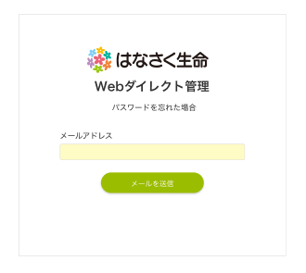
設計説明書 |  |  | システム | 画面名 |  | 画面ID
 |  |  | Webダイレクト販売 | 管理ログイン画面 |  | G0301

 | 1 | 画面概要

 |  | Webダイレクト管理のログイン画面である。
 |  | 運用者は当画面でログイン後、管理機能を操作する。

 |  | 未ログイン時にWebダイレクト管理画面のURLを直接入力した場合、
 |  | 「G0302.管理パスワード再発行画面」にてメール送信が成功した場合も当画面へリダイレクトさせる。
 |  | なお、画面のアクセスについてIPアドレス制限をかける。

 | 2 | 画面遷移

 |  |  |  |  | 「G0304_管理データアップロード画面」
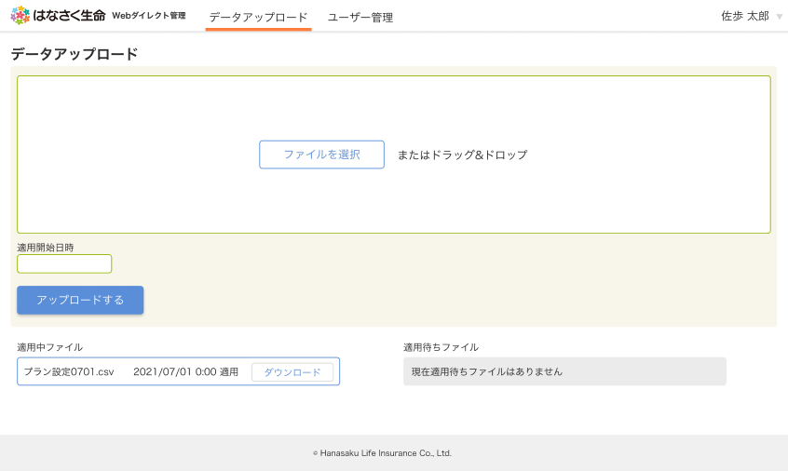

 | 「G0301.管理ログイン画面」
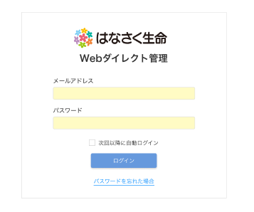

 |  |  |  |  | 「G0302.管理パスワード再発行画面」

画面レイアウト
画面レイアウト |  | システム | 画面名 | 画面ID
 |  | Webダイレクト販売 | 管理ログイン画面 | G0301

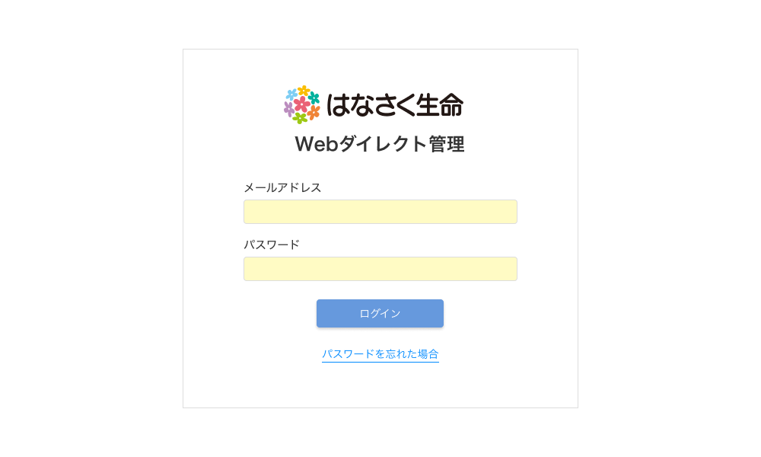

1
A

2

3

4

 | ※「G0302.管理パスワード再発行画面」にてメール送信が成功し、当画面へリダイレクトした場合、パスワード案内メール送信のメッセージを表示

